Evidencias errores
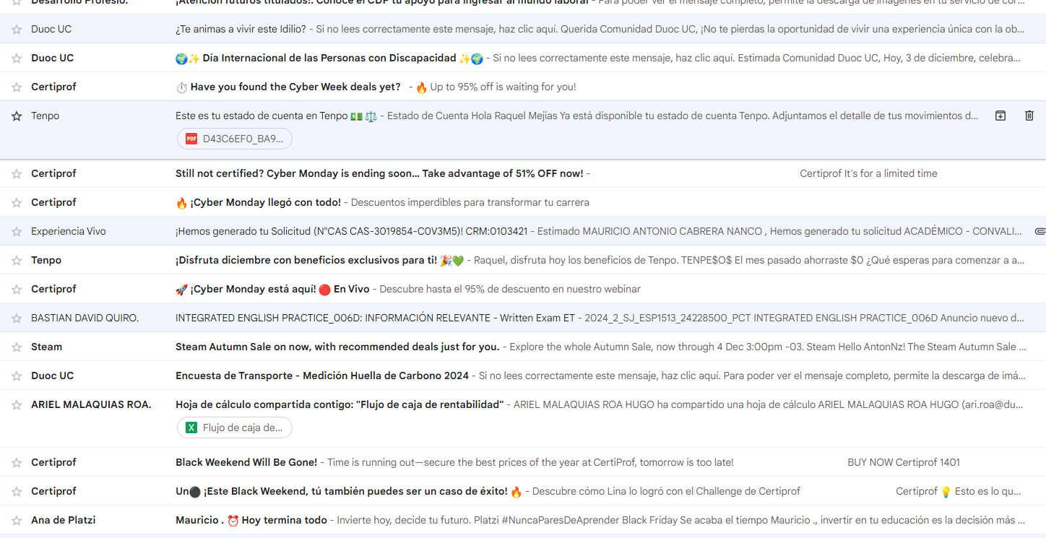
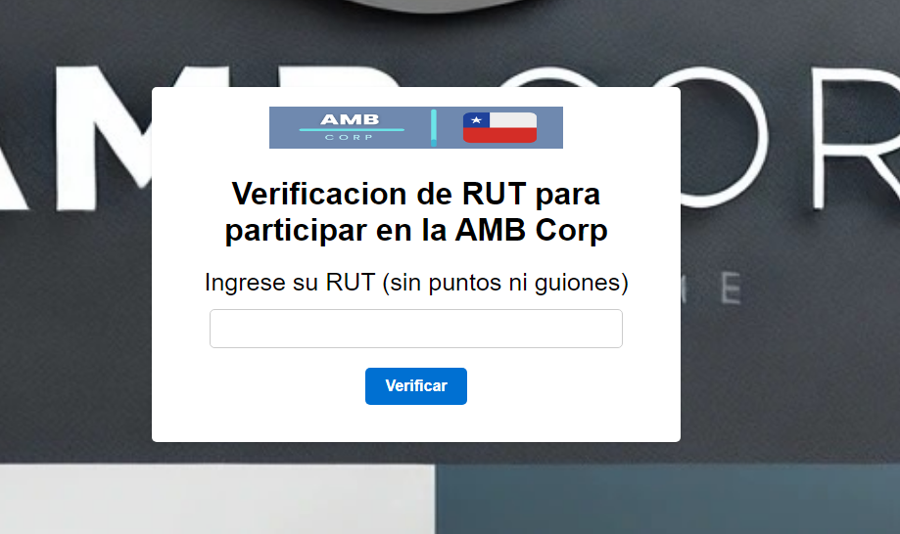
Error 1 | Error 2
CP02 | CP07
Los correos electronicos no se estan enviando de manera correcta los correos respectivos de los votantes | Este error al momento de verificar el rut de la persona ingresando una cantidad exacta de rut y aun asi ingresando a la plataforma

